CollectiveAccess
Image | Object | Description | Date
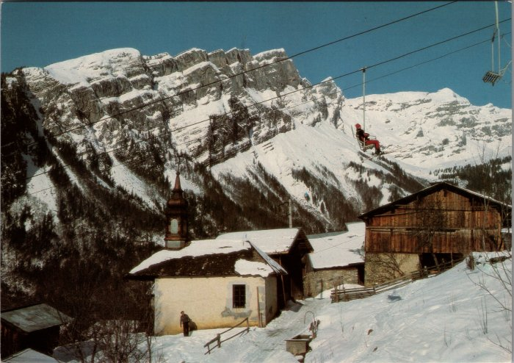 | Photo du village de Passy sous le télésiège (2-3494) | Photo du village de Passy sous le télésiège

